1. รวม
 | โครงการภายใต้เป้าหมายแผนแม่บทย่อย: 030501 สินค้าที่ได้จากเทคโนโลยีสมัยใหม่/อัจฉริยะมีมูลค่าเพิ่มขึ้น
กรุณา Log in เข้าระบบ eMENSCR ก่อนดำเนินการ Click ที่ link โครงการนั้น ๆ
หมายเหตุ : หากไม่ Login จะไม่สามารถดูรายละเอียดโครงการได้
โครงการที่ปรากฎเป็นโครงการที่ผ่านการอนุมัติจากผู้บริหาร (M7) ของหน่วยงานเท่านั้น (ข้อมูล ณ เดือนมีนาคม 2565)

รหัสโครงการ | ชื่อโครงการ / การดำเนินงาน | ชื่อโครงการ / การดำเนินงาน | แผนแม่บทภายใต้ยุทธศาสตร์ชาติที่เกี่ยวข้องโดยตรง (ข้อความ) | ปีงบประมาณ | วันที่เริ่มต้นโครงการ | วันที่สิ้นสุดโครงการ | หน่วยงานระดับกองหรือเทียบเท่า | หน่วยงานระดับกรมหรือเทียบเท่า | หน่วยงานระดับกระทรวงหรือเทียบเท่า | ประเภทโครงการ | องค์ประกอบ | ปัจจัย
ศธ 0513.102-61-0002 | โครงการยกระดับและพัฒนาศักยภาพเกษตรกรไทยสู่การเป็นเกษตรกรปราดเปรื่อง (Smart Farmer) ด้วยต้นแบบเทคโนโลยีการผลิตทางการเกษตรสมัยใหม่ | โครงการยกระดับและพัฒนาศักยภาพเกษตรกรไทยสู่การเป็นเกษตรกรปราดเปรื่อง (Smart Farmer) ด้วยต้นแบบเทคโนโลยีการผลิตทางการเกษตรสมัยใหม่ | การเกษตร | 2562 | ตุลาคม 2561 | กันยายน 2562 | คณะเกษตร | มหาวิทยาลัยเกษตรศาสตร์ | กระทรวงการอุดมศึกษา วิทยาศาสตร์ วิจัยและนวัตกรรม |  | 030501V03 | 030501V03F03
ศธ0578.08-61-0121 | การออกแบบระบบระบายน้ำแบบไซฟอนสำหรับไม้กระถาง | การออกแบบระบบระบายน้ำแบบไซฟอนสำหรับไม้กระถาง | การเกษตร | 2561 | ตุลาคม 2560 | กันยายน 2561 | คณะวิศวกรรมศาสตร์ | มหาวิทยาลัยเทคโนโลยีราชมงคลธัญบุรี | กระทรวงการอุดมศึกษา วิทยาศาสตร์ วิจัยและนวัตกรรม |  | 030501V01 | 030501V01F02
กษ 0614-61-0004 | โครงการบริหารจัดการการผลิตสินค้าเกษตรตามแผนที่เกษตรเพื่อการบริหารจัดการเชิงรุก( Agri-Map) | โครงการบริหารจัดการการผลิตสินค้าเกษตรตามแผนที่เกษตรเพื่อการบริหารจัดการเชิงรุก( Agri-Map) | การเกษตร | 2561 | ตุลาคม 2560 | กันยายน 2565 | กองส่งเสริมและพัฒนาการปศุสัตว์ (กสส.) | กรมปศุสัตว์ | กระทรวงเกษตรและสหกรณ์ |  | 030501V03 | 030501V03F02
701500009-62-0002 | โครงการศึกษาแนวทางการพัฒนาระบบประกันภัยภาคการเกษตรของประเทศไทย กรณีศึกษากุ้งขาวแวนนาไม | โครงการศึกษาแนวทางการพัฒนาระบบประกันภัยภาคการเกษตรของประเทศไทย กรณีศึกษากุ้งขาวแวนนาไม | การเกษตร | 2562 | ตุลาคม 2561 | กันยายน 2562 | สำนักวิจัยเศรษฐกิจการเกษตร | สำนักงานเศรษฐกิจการเกษตร | กระทรวงเกษตรและสหกรณ์ |  | 030501V06 | 030501V06F02
701500007-62-0001 | โครงการพัฒนาฐานข้อมูลเกษตรกรกลาง ระยะที่ 2 | โครงการพัฒนาฐานข้อมูลเกษตรกรกลาง ระยะที่ 2 | การเกษตร | 2561 | กุมภาพันธ์ 2561 | กันยายน 2564 | ศูนย์สารสนเทศการเกษตร | สำนักงานเศรษฐกิจการเกษตร | กระทรวงเกษตรและสหกรณ์ |  | 030501V06 | 030501V06F02
ศธ0578.08-62-0020 | โครงการบ่มเพาะนวัตกรด้านเกษตรแม่นยำ | โครงการบ่มเพาะนวัตกรด้านเกษตรแม่นยำ | การเกษตร | 2562 | ธันวาคม 2561 | มกราคม 2562 | คณะวิศวกรรมศาสตร์ | มหาวิทยาลัยเทคโนโลยีราชมงคลธัญบุรี | กระทรวงการอุดมศึกษา วิทยาศาสตร์ วิจัยและนวัตกรรม |  | 030501V03 | 030501V03F03
ศธ 6593(24)-62-0015 | ชุดโครงการการจัดการตลอดสายโซ่การผลิตมะม่วงน้ำดอกไม้คุณภาพเพื่อการส่งออกด้วยเทคโนโลยีฉลาด | ชุดโครงการการจัดการตลอดสายโซ่การผลิตมะม่วงน้ำดอกไม้คุณภาพเพื่อการส่งออกด้วยเทคโนโลยีฉลาด | การเกษตร | 2562 | ตุลาคม 2561 | กันยายน 2562 | สถาบันวิจัยวิทยาศาสตร์และเทคโนโลยี | มหาวิทยาลัยเชียงใหม่ | กระทรวงการอุดมศึกษา วิทยาศาสตร์ วิจัยและนวัตกรรม |  | 030501V04 | 030501V04F01
กษ 2613-63-0002 | โครงการพัฒนาและประยุกต์ใช้เทคโนโลยีขั้นสูงในการผลิตพืช | โครงการพัฒนาและประยุกต์ใช้เทคโนโลยีขั้นสูงในการผลิตพืช | การเกษตร | 2563 | ตุลาคม 2562 | กันยายน 2563 | สถาบันวิทยาศาสตร์ข้าวแห่งชาติ | กรมการข้าว | กระทรวงเกษตรและสหกรณ์ |  | 030501V04 | 030501V04F01
ศธ0578.03-63-0052 | โครงการการผลิตและตรวจสอบคุณภาพอาหารสัตว์ระดับอุตสาหกรรม | โครงการการผลิตและตรวจสอบคุณภาพอาหารสัตว์ระดับอุตสาหกรรม | การเกษตร | 2562 | เมษายน 2562 | มิถุนายน 2563 | คณะเทคโนโลยีการเกษตร | มหาวิทยาลัยเทคโนโลยีราชมงคลธัญบุรี | กระทรวงการอุดมศึกษา วิทยาศาสตร์ วิจัยและนวัตกรรม |  | 030501V04 | 030501V04F01
ศธ 0568.1-63-0011 | โครงการชุมชนต้นแบบการถ่ายทอดเทคโนโลยีการเกษตรโดยบูรณาการกับงานวิจัยและการสร้างนวัตกรรม | โครงการชุมชนต้นแบบการถ่ายทอดเทคโนโลยีการเกษตรโดยบูรณาการกับงานวิจัยและการสร้างนวัตกรรม | การเกษตร | 2563 | สิงหาคม 2563 | สิงหาคม 2563 | คณะเทคโนโลยีการเกษตร | มหาวิทยาลัยกาฬสินธุ์ | กระทรวงการอุดมศึกษา วิทยาศาสตร์ วิจัยและนวัตกรรม |  | 030501V01 | 030501V01F01
ศธ 0514.1.4-63-0005 | โครงการฟาร์มอัจฉริยะ (Smart farming) | โครงการฟาร์มอัจฉริยะ (Smart farming) | การเกษตร | 2563 | ตุลาคม 2562 | กันยายน 2563 | กองยุทธศาสตร์ | มหาวิทยาลัยขอนแก่น | กระทรวงการอุดมศึกษา วิทยาศาสตร์ วิจัยและนวัตกรรม |  | 030501V03 | 030501V03F03
นค 0008-63-0001 | โครงการเพิ่มประสิทธิภาพการผลิตและการตลาดสินค้าเกษตรและอุตสาหกรรมที่สำคัญ กิจกรรม:เพิ่มมูลค่าผลิตโคเนื้อ/โคขุนเพื่อเพิ่มมูลค่า "โคขุนหนองคายวากิว" | โครงการเพิ่มประสิทธิภาพการผลิตและการตลาดสินค้าเกษตรและอุตสาหกรรมที่สำคัญ กิจกรรม:เพิ่มมูลค่าผลิตโคเนื้อ/โคขุนเพื่อเพิ่มมูลค่า "โคขุนหนองคายวากิว" | การเกษตร | 2563 | ตุลาคม 2562 | กันยายน 2563 | สำนักงานปศุสัตว์จังหวัดหนองคาย | กรมปศุสัตว์ | กระทรวงเกษตรและสหกรณ์ |  | 030501V04 | 030501V04F01
รอ 0009-63-0003 | พัฒนาเครือข่าย องค์กรเกษตรกร Smart Farmer และ Young Smart Farmer | พัฒนาเครือข่าย องค์กรเกษตรกร Smart Farmer และ Young Smart Farmer | การเกษตร | 2563 | ตุลาคม 2562 | กันยายน 2563 | สำนักงานเกษตรจังหวัดร้อยเอ็ด | กรมส่งเสริมการเกษตร | กระทรวงเกษตรและสหกรณ์ |  | 030501V03 | 030501V03F03
นย 0009-63-0003 | ส่งเสริมและพัฒนาการผลิตข้าวเพิ่มมูลค่าด้วยเทคโนโลยีและนวัตกรรม | ส่งเสริมและพัฒนาการผลิตข้าวเพิ่มมูลค่าด้วยเทคโนโลยีและนวัตกรรม | การเกษตร | 2563 | ตุลาคม 2562 | กันยายน 2563 | สำนักงานเกษตรจังหวัดนครนายก | กรมส่งเสริมการเกษตร | กระทรวงเกษตรและสหกรณ์ |  | 030501V04 | 030501V04F01
สต 0007-63-0001 | โครงการการส่งเสริมการเลี้ยงสัตว์น้ำชายฝั่งแบบพัฒนา (การเลี้ยงปูทะเลในบ่อดินและการเลี้ยงปลานวลจันทร์ทะเลในบ่อดิน) | โครงการการส่งเสริมการเลี้ยงสัตว์น้ำชายฝั่งแบบพัฒนา (การเลี้ยงปูทะเลในบ่อดินและการเลี้ยงปลานวลจันทร์ทะเลในบ่อดิน) | การเกษตร | 2563 | ตุลาคม 2562 | กันยายน 2563 | สำนักงานประมงจังหวัดสตูล | กรมประมง | กระทรวงเกษตรและสหกรณ์ |  | 030501V04 | 030501V04F01
นฐ 0008-63-0002 | โครงการพัฒนาส่งเสริมการใช้นวัตกรรมทางการเกษตร | โครงการพัฒนาส่งเสริมการใช้นวัตกรรมทางการเกษตร | การเกษตร | 2563 | เมษายน 2563 | กันยายน 2563 | สำนักงานปศุสัตว์จังหวัดนครปฐม | กรมปศุสัตว์ | กระทรวงเกษตรและสหกรณ์ |  | 030501V04 | 030501V04F01
ฝนย-63-0003 | โครงการยกระดับเกษตรกรมืออาชีพ (Top Smart Farmer) | โครงการยกระดับเกษตรกรมืออาชีพ (Top Smart Farmer) | การเกษตร | 2563 | เมษายน 2563 | มีนาคม 2564 | ฝ่ายนโยบายและกลยุทธ์ | ธนาคารเพื่อการเกษตรและสหกรณ์การเกษตร | กระทรวงการคลัง |  | 030501V03 | 030501V03F03
ศธ0578.03-63-0088 | ผลของชนิดบรรจุภัณฑ์ต่อคุณภาพของเกสรบัวหลวงอบแห้ง | ผลของชนิดบรรจุภัณฑ์ต่อคุณภาพของเกสรบัวหลวงอบแห้ง | การเกษตร | 2563 | เมษายน 2563 | กันยายน 2564 | คณะเทคโนโลยีการเกษตร | มหาวิทยาลัยเทคโนโลยีราชมงคลธัญบุรี | กระทรวงการอุดมศึกษา วิทยาศาสตร์ วิจัยและนวัตกรรม |  | 030501V04 | 030501V04F01
กษ1004-63-0056 | โครงการส่งเสริมการใช้เทคโนโลยีและเครื่องจักรกลทางการเกษตรให้แก่เกษตรกรและสถาบันเกษตรกร (กิจกรรมการส่งเสริมการใช้เครื่องจักรกลทางการเกษตร) | โครงการส่งเสริมการใช้เทคโนโลยีและเครื่องจักรกลทางการเกษตรให้แก่เกษตรกรและสถาบันเกษตรกร (กิจกรรมการส่งเสริมการใช้เครื่องจักรกลทางการเกษตร) | การเกษตร | 2565 | ตุลาคม 2564 | กันยายน 2565 | กองแผนงาน | กรมส่งเสริมการเกษตร | กระทรวงเกษตรและสหกรณ์ | ข้อเสนอโครงการสำคัญ 2565 ที่ผ่านเข้ารอบ | 030501V03 | 030501V03F03
701500003-63-0008 | โครงการพัฒนาระบบอัจฉริยะเพื่อการดูแลรักษาไม้ผล | โครงการพัฒนาระบบอัจฉริยะเพื่อการดูแลรักษาไม้ผล | การเกษตร | 2565 | ตุลาคม 2564 | กันยายน 2565 | สำนักงานเลขานุการกรม,ฝ่ายการเจ้าหน้าที่,ฝ่ายแผนงาน,ฝ่ายสารบรรณ,ฝ่ายประชาสัมพันธ์, กลุ่มพัฒนาบุคคล | สำนักงานเศรษฐกิจการเกษตร | กระทรวงเกษตรและสหกรณ์ | ข้อเสนอโครงการสำคัญ 2565 ที่ผ่านเข้ารอบ | 030501V06 | 030501V06F02
กษ 2908-63-0002 | โครงการส่งเสริมการใช้เทคโนโลยีและเครื่องจักรกลทางการเกษตรให้แก่เกษตรกรชาวสวนยางและสถาบันเกษตรกรชาวสวนยาง | โครงการส่งเสริมการใช้เทคโนโลยีและเครื่องจักรกลทางการเกษตรให้แก่เกษตรกรชาวสวนยางและสถาบันเกษตรกรชาวสวนยาง | การเกษตร | 2565 | ตุลาคม 2564 | กันยายน 2565 | ฝ่ายยุทธศาสตร์องค์กร | การยางแห่งประเทศไทย | กระทรวงเกษตรและสหกรณ์ | ข้อเสนอโครงการสำคัญ 2565 ที่ผ่านเข้ารอบ | 030501V03 | 030501V03F03
กษ 0509-63-0011 | โครงการการประยุกต์ใช้เทคโนโลยีสมัยใหม่และระบบอัจฉริยะในการเพาะเลี้ยงสัตว์น้ำตลอดห่วงโซ่อุปทาน | โครงการการประยุกต์ใช้เทคโนโลยีสมัยใหม่และระบบอัจฉริยะในการเพาะเลี้ยงสัตว์น้ำตลอดห่วงโซ่อุปทาน | การเกษตร | 2565 | ตุลาคม 2564 | กันยายน 2565 | กองนโยบายและยุทธศาสตร์พัฒนาการประมง | กรมประมง | กระทรวงเกษตรและสหกรณ์ | ข้อเสนอโครงการสำคัญ 2565 ที่ผ่านเข้ารอบ | 030501V01 | 030501V01F01
กษ1004-63-0077 | โครงการต้นแบบเกษตรอัจฉริยะ (กิจกรรมการส่งเสริมและพัฒนาต้นแบบเกษตรอัจฉริยะ) | โครงการต้นแบบเกษตรอัจฉริยะ (กิจกรรมการส่งเสริมและพัฒนาต้นแบบเกษตรอัจฉริยะ) | การเกษตร | 2565 | ตุลาคม 2564 | กันยายน 2565 | กองแผนงาน | กรมส่งเสริมการเกษตร | กระทรวงเกษตรและสหกรณ์ | ข้อเสนอโครงการสำคัญ 2565 ที่ผ่านเข้ารอบ | 030501V02 | 030501V02F01
ศธ 0521-63-0054 | ระบบสถานีเฝ้าสังเกตสำหรับการตรวจวัดและจัดการการวิเคราะห์ข้อมูลการเกษตรแบบเวลาจริงผ่านเครือข่ายอินเทอร์เน็ตของสรรพสิ่ง | ระบบสถานีเฝ้าสังเกตสำหรับการตรวจวัดและจัดการการวิเคราะห์ข้อมูลการเกษตรแบบเวลาจริงผ่านเครือข่ายอินเทอร์เน็ตของสรรพสิ่ง | การเกษตร | 2564 | ตุลาคม 2563 | กันยายน 2564 | สำนักงานอธิการบดี | มหาวิทยาลัยสงขลานครินทร์ | กระทรวงการอุดมศึกษา วิทยาศาสตร์ วิจัยและนวัตกรรม |  | 030501V06 | 030501V06F02
วท 5106-63-0002 | โครงการต้นแบบเกษตรอัจฉริยะ | โครงการต้นแบบเกษตรอัจฉริยะ | การเกษตร | 2565 | ตุลาคม 2564 | กันยายน 2565 | ฝ่ายนโยบายและยุทธศาสตร์ | สถาบันมาตรวิทยาแห่งชาติ | กระทรวงการอุดมศึกษา วิทยาศาสตร์ วิจัยและนวัตกรรม | ข้อเสนอโครงการสำคัญ 2565 ที่ผ่านเข้ารอบ | 030501V02 | 030501V02F01
วท 5106-63-0003 | โครงการส่งเสริมการใช้เทคโนโลยีและเครื่องจักรกลทางการเกษตรให้แก่เกษตรกรและสถาบันเกษตรกร | โครงการส่งเสริมการใช้เทคโนโลยีและเครื่องจักรกลทางการเกษตรให้แก่เกษตรกรและสถาบันเกษตรกร | การเกษตร | 2565 | ตุลาคม 2564 | กันยายน 2565 | ฝ่ายนโยบายและยุทธศาสตร์ | สถาบันมาตรวิทยาแห่งชาติ | กระทรวงการอุดมศึกษา วิทยาศาสตร์ วิจัยและนวัตกรรม | ข้อเสนอโครงการสำคัญ 2565 ที่ผ่านเข้ารอบ | 030501V03 | 030501V03F03
...

3. Pivot VC
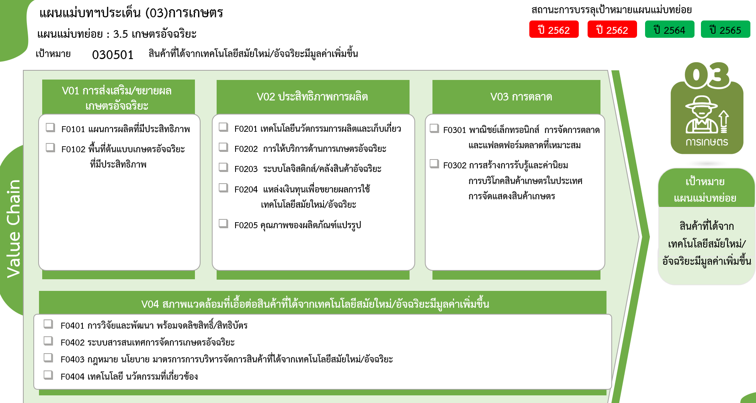
รวมทั้งสิ้น
74 โครงการ
3 โครงการ
13 โครงการ
10 โครงการ
0 โครงการ
0 โครงการ
14 โครงการ
0 โครงการ
1 โครงการ
1 โครงการ
2 โครงการ
23 โครงการ
6 โครงการ
1 โครงการ
 |  |  |  | FVCT ฉบับแก้ไขประจำปีงบประมาณ พ.ศ. 2568
2565 | 2566 | 2567 | รวมจำนวนโครงการทั้งหมด
9 |  |  | 13
8 |  |  | 10
1 |  |  | 3
8 | 1 | 3 | 16
6 | 1 | 3 | 11
2 |  |  | 5
7 | 1 | 2 | 20
1 | 1 |  | 3
1 |  |  | 2
5 |  | 2 | 15
4 | 1 | 1 | 18
1 | 1 |  | 14
 |  | 1 | 1
...
1 |  |  | 1
2 |  |  | 2
...
2 | 1 |  | 7
...
2 | 1 |  | 6
 |  |  | 1
30 | 4 | 6 | 74 | FVCT ฉบับเดิมประจำปีงบประมาณ พ.ศ. 2566
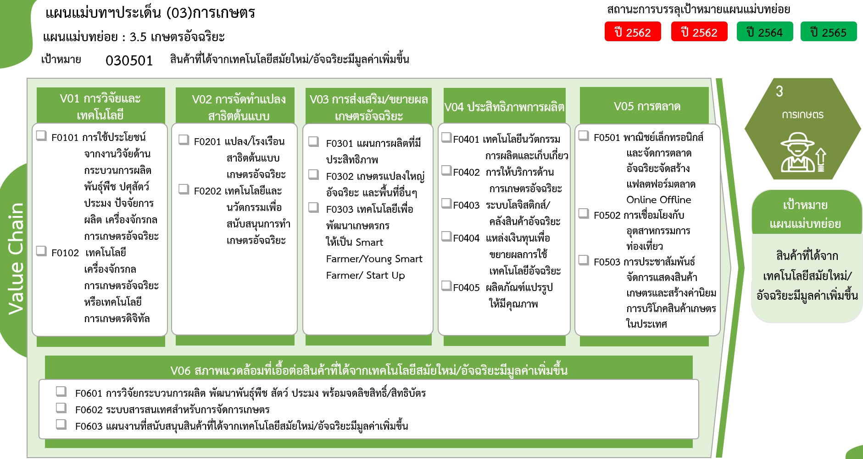

14 โครงการ
10 โครงการ
11 โครงการ
3 โครงการ
1 โครงการ
2 โครงการ
0 โครงการ
0 โครงการ

5 โครงการ
1 โครงการ
0 โครงการ
3 โครงการ
15 โครงการ
2 โครงการ
0 โครงการ

รวมทั้งสิ้น
74 โครงการ
0 โครงการ
6 โครงการ
1 โครงการ

